タイトル
同志社大学様

 | 学生勤務管理システム

 | エラー画面

 | 【 Ver 1.00 】

 |  |  | 2024年 1月26日作成

 |  |  | 改訂

見出し部タイトル制御テーブル
タイトル項目 |  | タイトル項目埋め込み内容
①システム名 |  | 学生勤務管理システム
②サブシステム名 |  | 共通機能
③分類名
④作業工程名 |  | 機能設計
⑤ドキュメント代表名 |  | エラー画面
⑥ドキュメント詳細名 |  | ※ページ毎に個別入力
⑦作成者 |  | 大久保 梓沙
⑧作成日 |  | 2024-01-26
⑦改定者 |  | ※ページ毎に個別入力
⑧改定日
⑨管理記号 |  | DUC010
⑩Ｖｅｒ |  | 【 Ver 1.00 】

画面
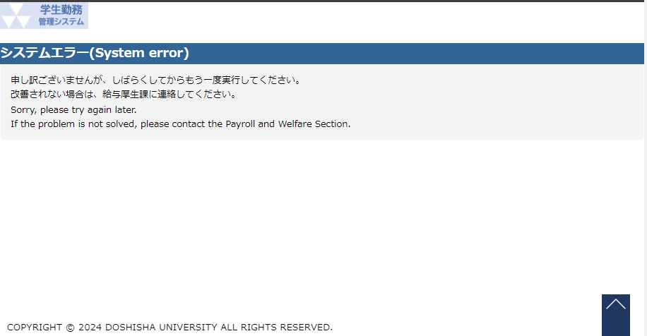
システム名 |  |  |  | 学生勤務管理システム | 工 程 | 機能設計 |  |  | 作 成 | 大久保 梓沙 |  | 2024-01-26 | 管理記号 | DUC010
サブシステム名 |  |  |  | 共通機能 | ドキュメント | エラー画面 |  |  | 改 訂

機能名称 |  |  |  | エラー画面 |  | 機能ＩＤ | エラー画面 |  | 利用想定ユーザー |  | 管理者・担当者・教員・学生
画 面

 | ① | Apache

 |  |  | error.html |  |  |  |  | maintenance.html
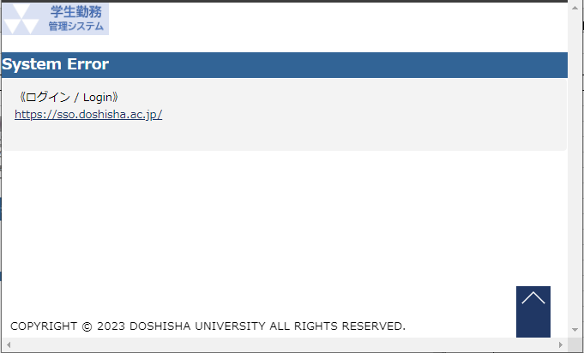
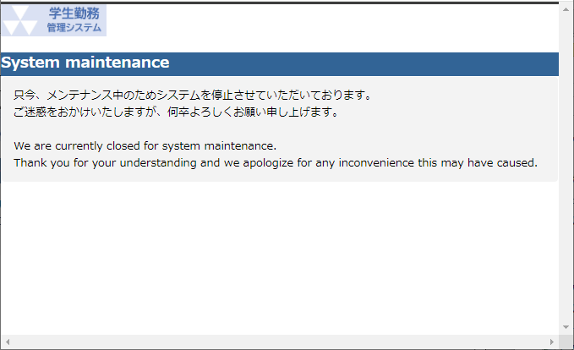

画 面

 | ② | Tomcat

 |  |  | error.html |  |  |  |  | healthcheck.html
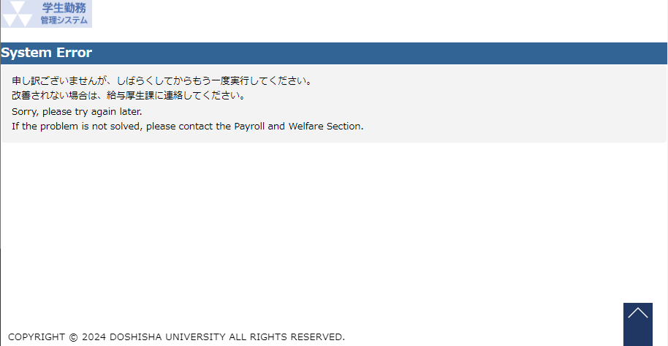
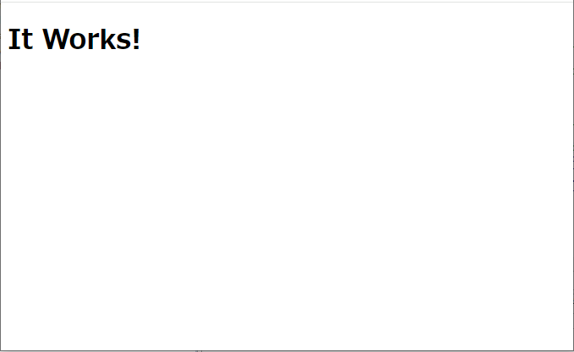

画 面

 | ③ | 学生勤務管理システム

 |  |  | CC99995G.html |  |  |  |  | CC99998G.html
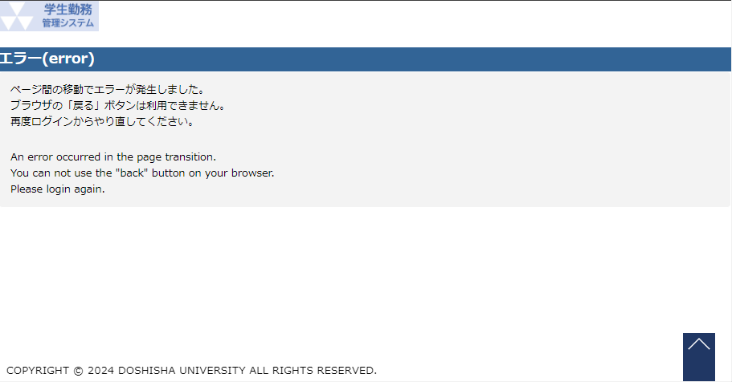
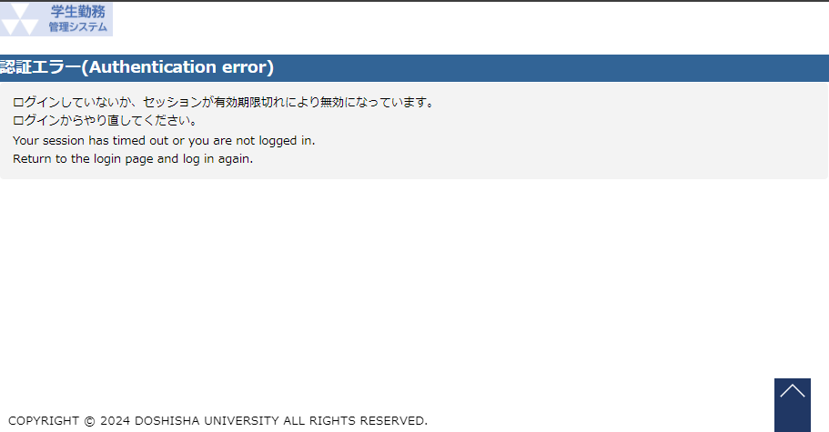

 |  |  | CC99999G.html

イメージ図
○正常

 | https://work-man.doshisha.ac.jp |  | Apache |  | Tomcat
 |  |  |  | /gakuseikinmu/html/cc/cc010/CC01090G.html |  | gakuseikinmu

CC01090G.html

○Apacheでエラー

 | https://work-man.doshisha.ac.jp/test.html |  | Apache |  | Tomcat
 |  |  |  |  |  | gakuseikinmu

 |  | error.html

○Tomcatでエラー

 | https://work-man.doshisha.ac.jp |  | Apache |  | Tomcat
 |  |  |  | /gakuseikinmu/html/cc/cc010/ |  | gakuseikinmu

○gakuseikinmu（学生勤務管理システム）でエラー

 | https://work-man.doshisha.ac.jp |  | Apache |  | Tomcat
 |  |  |  | /gakuseikinmu/html/cc/cc010/ |  | gakuseikinmu

CC99999G.html

